NoticeUtilisation
<<< RETOUR | Seule, la version en cours des "BasesFinancières-LTA-Vxxx" fait foi - voir http://liguetiralsace.fr/index.php?id=198
 | Utilisation : Renseigner les zones à remplir. | DOMICILIATION BANCAIRE
 | Zone à remplir | Pour créer la domiciliation bancaire, remplir ce cadre à partir des données de votre RIB
 |  | Etablissement | Guichet | Numéro compte | Clé RIB

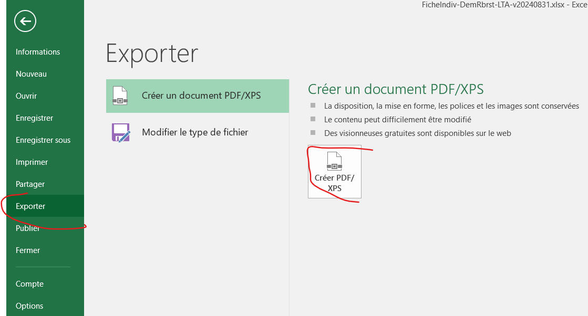
 | Envoyer par mail la demande en pdf.
 | Procédure : | Code BIC
 | Pour créer un fichier pdf, cliquez sur fichier puis :

 | Joindre au document pdf le justificatif correspondant scanné.

 | Seule, la version en cours des "BasesFinancières-LTA-Vxxx" fait foi - voir http://liguetiralsace.fr/index.php?id=198

